Sheet1
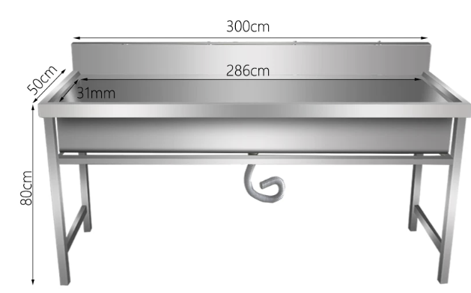
单位工程招标控制价汇总表 |  |  |  |  |  | 单位工程招标控制价汇总表
工程名称：12号楼供水管道改造 |  |  |  |  |  | 工程名称：工字楼水池改造
序号 | 汇 总 内 容 | 数量 | 单位 | 单价 | 总价 | 序号 | 汇 总 内 容 | 数量 | 单位 | 单价 | 总价
1 | 材料费 |  |  |  |  | 1 | 材料费
1.1 | 90华亚供水管，12.5公斤压力 | 165 | 米 |  |  | 1.1 | 金牛32变20三通（内丝） | 16 | 个
1.2 | 90活接球阀 | 2 | 个 |  |  | 1.2 | 金牛32变25弯头 | 16 | 个
1.3 | 90弯头 | 14 | 个 |  |  | 1.3 | 金牛32管 | 16 | 米
1.4 | 90三通 | 6 | 个 |  |  | 1.4 | 金牛25三通 | 64 | 个
1.5 | 胶水 | 3 | 桶 |  |  | 1.5 | 金牛25弯头 | 32 | 个
1.6 | 32活接球阀 | 20 | 个 |  |  | 1.6 | 金牛25内丝直接 | 80 | 个
1.7 | 40活接球阀 | 1 | 个 |  |  | 1.7 | 金牛25管（4米） | 16 | 个
1.8 | 90变50三通 | 16 | 个 |  |  | 1.8 | 75地漏 | 16 | 个
1.9 | 50变32大小头 | 16 | 个 |  |  | 1.9 | 75下水三通 | 16 | 个
1.10 | 90管卡 | 40 | 个 |  |  | 1.10 | 75下水内堵头 | 16 | 个
1.11 | 32管 | 6 | 根 |  |  | 1.11 | 加长伸缩角 | 16 | 个
1.12 | 32外丝直接 | 20 | 个 |  |  | 1.12 | 粘土砖 | 240 | 块
1.13 | 32金牛热熔管 | 3 | 根 |  |  | 1.13 | 水泥 | 40 | 袋
1.14 | 32热熔内丝 | 20 | 个 |  |  | 1.14 | 砂 | 16 | 位
1.15 | 32热熔弯头 | 4 | 个 |  |  | 1.15 | 不锈钢水池（长3米*宽0.5米*高0.8米，201板材板材实厚0.7及以上，腿实厚0.5及以上）看图例 | 16 | 个
1.16 | 32热熔三通 | 20 | 个
2 | 施工费 |  |  |  |  | 2 | 施工费
2.1 | 水钻打孔，95以上 | 24 | 个 |  |  | 2.1 | 水钻打孔 | 64 | 个
2.2 | 3楼与4楼安装球阀 | 20 | 间 |  |  | 2.2 | 安装给排水 | 16 | 位
2.3 | 安装90管等 | 165 | 米 |  |  | 2.3 | 上料水泥砂砖等 | 16 | 位
2.4 | 室外破地面，挖沟、回填、恢复、清垃圾等 | 75 | 米 |  |  | 2.4 | 地面坡及墙面30公分水泥 | 16 | 米
2.5 | 移楼东门口原水管 | 1 | 项 |  |  | 2.5 | 地面防水约9.5平方 | 16 | 位
3 | 增值税(1+2)*0.09 |  |  |  |  | 3 | 增值税(1+2)*0.09
4 | 其它费用 | 1 | 项 |  |  | 4 | 其它费用 | 1 | 项
5 |  |  |  |  |  | 5
招标控制价合计=1+2+3+4 |  |  |  |  |  | 招标控制价合计=1+2+3+4
注：本表适用于单位工程招标控制价或投标报价的汇总，如无单位工程划分，单项工程也使用本表汇总。 |  |  |  |  |  | 注：本表适用于单位工程招标控制价或投标报价的汇总，如无单位工程划分，单项工程也使用本表汇总。

